フローチャート
ゲームフローチャート

タイトル
タイトル画面

 |  |  |  |  |  |  |  | チュートリアル画面

ゲームスタートor
チュートリアル選択
チュートリアル
 |  |  |  |  |  | チュートリアル選択

 |  |  | ゲームスタート選択 |  |  |  |  |  |  | ＹＥＳ

メニュー画面
ポーズ画面
メニュー画面
 |  |  |  |  | ＹＥＳ

 |  |  |  |  |  |  | ＮＯ

タイトルへ
戻りますか？

Ａボタン押したか

ステージ選択
 |  |  |  | ＮＯ

 |  |  |  |  | ＮＯ

このステージ
にしますか？

 |  |  | ＹＥＳ

ステージ画面
メインゲーム画面

 |  |  |  |  |  |  | ＹＥＳ
ポーズ画面

 | ＹＥＳ
リタイアしますか？
クリアしたか？
リトライしますか？
 |  |  |  |  |  |  |  |  |  |  | ＮＯ
 |  |  |  | ＮＯ

もう一度
遊びますか？
 |  |  | ＹＥＳ
 |  |  |  |  |  |  |  |  | ＹＥＳ
 |  |  |  |  |  |  | ＮＯ

メニュー画面

メニュー画面
 |  | ＮＯ

タイトル画面仕様
タイトル画面仕様

①背景
 |  |  |  |  |  |  | ①背景
 |  |  |  |  |  |  | ②タイトルロゴ
 |  |  |  |  |  |  | ③ゲームスタートｏｒチュートリアルｏｒ終了の選択
 |  |  |  |  |  |  | ④カーソル

②タイトル

④カーソル
ゲームスタート
③選択
チュートリアル
ゲーム終了

画面構成

 | ①背景 | … | 宇宙空間のような背景を表示。

 | ②タイトルロゴ |  | … | タイトルロゴの表記。

 | ③ゲームスタートｏｒチュートリアルｏｒ終了の選択 |  |  |  | … | ①「ゲームスタート」を選択すると、メニュー画面に移行します。
 |  |  |  |  |  | ②「チュートリアル」を選択すると、チュートリアル画面に移行します。
 |  |  |  |  |  | ③「ゲーム終了」を選択すると、そのまんまの意味です。

 | ④カーソル |  | … | ゲームスタートかチュートリアルの選択をどちらかに分かりやすくするためにカーソルを表示します。
 |  |  |  | 現在選択している方にカーソルを表示させます。
 |  |  |  | 「ゲームスタート」より上は行けません。
 |  |  |  | 「ゲーム終了」より下は行けません。

操作仕様

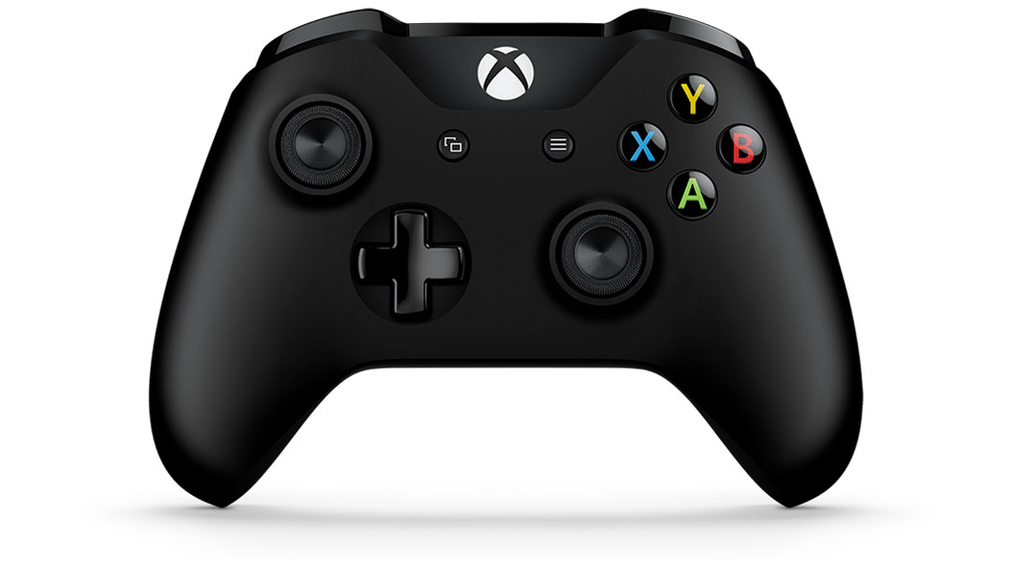

 | カーソル移動
 | （縦移動のみ）

 |  |  |  |  |  |  |  | 決定

その他仕様

 | ●BGM について |  | … | 明るいテンポのある曲を使用

 | ●SEについて |  | … | カーソル移動させる際に発生する（ピッピッと音がする素材）
 |  |  |  | 選択項目を決定する際に発生する（ピコーンと音がする素材）

以上。

メニュー画面仕様
メニュー画面仕様

①背景
④ステージ選択
②ステージセレクト

 |  |  |  |  |  |  | ①背景
 |  |  |  |  |  |  | ②ステージセレクトロゴ
 |  |  |  |  |  |  | ③カーソル
 |  |  |  |  |  |  | ④ステージ選択（1～10まで）
③カーソル
 |  |  |  |  |  |  | ⑤ステージ情報
 |  |  |  |  |  |  | ⑥タイトルへ戻るのテキスト

⑤ステージ情報

⑥タイトルへ戻る

画面構成

 | ①背景 | … | 宇宙空間のような背景を表示。

 | ②ステージセレクトロゴ |  |  | … | ステージセレクトロゴの表記。

 | ③カーソル |  | … | ステージの選択をしている時にどこのステージにするか分かりやすくするために表示します。
 |  |  |  | 現在選択している方にカーソルを表示させます。
 |  |  |  | ステージ№1～10までの間でしか動かせない。

 | ④ステージ選択 |  | … | 各ステージを表示。分かりやすいように数字を振っておく。

むずかしさ
☆×1～
 | ⑤ステージ情報 |  | … | ステージの名前や、難易度を表示。 難易度は、星の数で表す。多ければ多いほど難易度が増す。
ステージ名

 | ⑥タイトルへ戻るのテキスト |  |  |  | … | タイトルへ戻るためのボタン説明を表示。

操作仕様

 | カーソル移動
 | （横移動のみ）

 |  |  |  |  |  |  |  | 決定

 |  |  |  |  |  |  |  | タイトルへ戻る

その他仕様

 | ●BGMについて |  | … | 落ち着いた感じな曲を使用

 | ●ＳＥについて |  | … | カーソル移動の際に発生する（使うのは、タイトル画面と同じものでいい）
 |  |  |  | ステージの決定の際に発生する（シュゴーッみたいな発射音）
 |  |  |  | タイトルに戻るの際に発生する（シュンみたいな消失するような音）

以上。

ステージ画面仕様
ステージ画面仕様

①背景 ×〇
②酸素ゲージ
 |  |  |  |  |  |  |  | ①背景
 |  |  |  |  |  |  | ③目標回収物 | ②酸素ゲージ
 |  |  |  |  |  |  |  | ③目標回収物のロゴ
④プレイヤー |  |  |  |  |  |  |  | ④プレイヤー
 |  |  |  |  |  |  |  | ⑤回収物が入ったカプセル
 |  |  |  |  |  |  |  | ⑥惑星（足場）
 |  |  |  |  |  |  | ⑤回収物が入ったカプセル | ⑦他惑星への進路
 |  |  |  |  |  |  |  | ⑧宇宙人（エネミー）
 |  |  |  |  |  |  |  | ⑨ポーズメニューロゴ
 |  |  |  |  |  |  |  | ⑩アイテム
⑥惑星（足場）

⑦他惑星への進路

⑧宇宙人（エネミー） |  |  |  |  |  |  | ⑩アイテム

⑨ポーズ

画面構成

 | ①背景 | … | 宇宙空間のような背景を表示。

 | ②酸素ゲージ |  | … | 酸素の現在残量を表示。プレイヤーのジェット、攻撃をする際に必要になります。
 |  |  |  | 使用するとゲージが減っていく。
 |  |  |  | 0～100の値です。ゲージが0になると、ゲームオーバーになります。

 | ③目標回収物のロゴ |  |  | … | 目標の回収物とその必要な数を表示。回収物を一つとるたび数が加算その取得数を表示。
 |  |  |  |  | 全て回収するとゲームクリアします。
 |  |  |  |  | 回収物はカプセルの中に入っています。

 | ④プレイヤー |  | … | プレイヤーが操作するキャラを表示。

 | ⑤回収物が入ったカプセル |  |  |  | … | カプセルを表示。
 |  |  |  |  |  | プレイヤーが回収を起こすと、カプセルが消え、カプセルの中身がプレイヤーの頭上に表示。
 |  |  |  |  |  | 目標の回収物だった場合は、③に加算されますが、別の回収物だった場合は加算されません。

 | ⑥惑星（足場） |  | … | プレイヤーが移動できる足場を表示。それぞれの星には特性を持つ。

 | ⑦他惑星への進路 |  |  | … | プレイヤーがジェットで飛べる進路を表示。
 |  |  |  |  | ジェットを起こすと、自動的に別の惑星に移動します。
 |  |  |  |  | その際に、カメラもプレイヤーを追っていく。

 | ⑧宇宙人（エネミー） |  |  | … | プレイヤーを攻撃してくる敵を表示。20ダメージを与えてきます。
 |  |  |  |  | 敵を倒すとアイテムをドロップします。

 | ⑨ポーズメニューロゴ |  |  | … | ポーズメニューロゴを表示。

 | ⑩アイテム |  | … | プレイヤーを強化させるアイテムを表示。
 |  |  |  | 取得したら表示を消してください。

操作仕様

 |  |  |  |  |  |  |  | ポーズメニュー

 | プレイヤー移動

 |  |  |  |  |  |  |  | 回収

 |  |  |  |  |  |  |  | 突進

 |  |  |  |  |  |  |  | ジェット

 |  |  |  |  |  |  |  | カメラスクロール

その他仕様

 | ●BGMについて.… |  | こんな感じ
 |  |  | なものを使用（したい）

 | ●SEについて… |  | プレイヤー移動の際に発生する（砂を踏むような音）
 |  |  | ジェットをする際に発生する（ボシューッて感じな音）
 |  |  | 攻撃をする際に発生する（ビュン！て感じな音）
 |  |  | 回収する際に発生する（ピローンって感じな音）
 |  |  | ダメージを受けた際に発生する（ビシッ！て感じな音）
 |  |  | 敵の消失の際に発生する（クラッカーみたいな破裂音）
 |  |  | 惑星に着陸の際に発生する（シュタ！て感じな音）
 |  |  | アイテムをとった際に発生する（）
 |  |  | ポーズメニューを開く際に発生する（フォン…て感じな音）

 | ●スタート合図について… |  |  | 画面還移の後に、「3・2・1」のカウント後に「スタート！」の合図を出す。そこから操作可能となる。

以上。

ポーズ画面＆ゲームクリア・オーバー画面仕様
ポーズ画面＆ゲームクリア・オーバー画面仕様

●ポーズ画面

①ぼかし
②POSE
 |  |  |  |  |  | ①ぼかし
 |  |  |  |  |  | ②POSEロゴ
 |  |  |  |  |  | ③選択項目
 |  |  |  |  |  | ④カーソル

ゲーム再開
④カーソル

操作方法確認

 |  |  |  |  | ③選択項目

リタイア

●ゲームクリア画面

①透明なテキストボード
 |  |  |  |  |  | ①透明なテキストボード
 |  |  |  |  |  | ②congratulationsロゴ
 |  |  |  |  |  | ③コンテニューロゴ

②Congratulations

もう一度遊びますか？
Ｂボタン 遊ぶ Ａボタン メニュー
③

●ゲームオーバー画面

①透明なテキストボード
 |  |  |  |  |  | ①透明なテキストボード
 |  |  |  |  |  | ②Bad luckロゴ
 |  |  |  |  |  | ③コンテニューロゴ

②Ｂａｄ ｌｕｃｋ

もう一度挑戦しますか？
Ｂボタン 遊ぶ Ａボタン メニュー
③

画面構成

●ポーズ画面…

 | ①ぼかし… | ステージ画面をぼかして選択項目を表示する。

 | ②POSEロゴ… | POSEロゴを表記します。

 | ③選択項目… | 1:ゲーム再開を選択すると、途中経過地点から再開します。
 |  | 2:操作方法確認を選択すると、操作文（または操作図）を表記します。
 |  | 3:リタイアを選択すると、メニュー画面に移行します。

 | ④カーソル… | 選択項目を選んでいる時にどれを選んでいるのか分かりやすくするために表示します。
 |  | 現在選択している方に、カーソルを表示させます。
 |  | 「ゲーム再開」と「ゲーム終了」の間だけしか動かせない。

●ゲームクリア＆ゲームオーバー画面…

 | ①透明なテキストボード… |  | ステージ画面を見せるために透明なテキストボードを表示する。

 | ②Congratulationsロゴ＆Bad luckロゴ… |  |  | ①Congratulationsロゴは明るめに表示する。
 |  |  |  | ②Bad luckロゴはやや暗めに表示する。

 | ③コンテニューロゴ… |  | もう一度遊べるようにするために表示します。

操作仕様

●ポーズ画面

 | カーソル移動
 | （縦移動のみ）

 |  |  |  |  |  |  | 決定

●ゲームクリア＆ゲームオーバー画面

 |  |  |  |  |  |  |  | もう一度遊ぶ

 |  |  |  |  |  |  |  | メニュー

その他仕様

 | ●BGMについて… | ポーズ画面…ステージ画面で流れているBGMを小音量で流す。

 |  | ゲームクリア画面…明るいBGMを使用（歓迎するかのような曲）。

 |  | ゲームオーバー画面…暗いBGMを使用（残念でしたみたいな感じの曲）。

 | ●SEについて… | ポーズ画面でのカーソル移動音とキャンセル音は同じものを使う。
 |  | 決定音だけ別のものを使う。

以上。

